Amina
Grupo funcional | Incompatibilidades | Excipiente | Origem da impureza | Impureza dos excipientes | Classificação do excipiente | Reação na prática
Aminas | Ácido carboxílico | - | Propilenoglicol | Ácido Glicólico | Solvente | 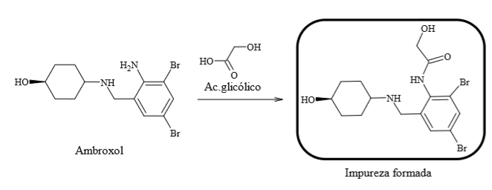
Aminas | Ácido carboxílico | - | Propilenoglicol | Ácido lático | Solvente | 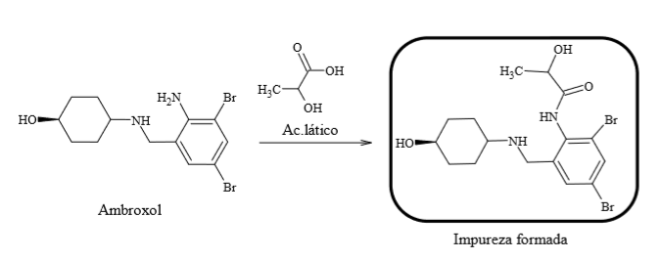
Aminas | Ácido carboxílico | - | Propilenoglicol | Ácido pirúvico | Solvente | -
Aminas | Ácido carboxílico | - | Propilenoglicol | Ácido acético | Solvente | -
Aminas | Aldeído | - | Propilenoglicol | Propanal | Solvente | -
Aminas | Cetona | - | Álcool Etílico 96 GL | Acetona | Solvente | -
Aminas | Aldeído | - | Álcool isopropílico | Propionaldeído (0,002%) | Solvente | -
Aminas | Ácido carboxílico | - | Sacarina sódica | Benzoato | Edulcorante | -
Aminas | Ácido carboxílico | - | Sacarina sódica | Salicilato | Edulcorante | -
Aminas | Aldeídos | - | xilitol | Açucares redutores (0,2%) | Edulcorante | -
Aminas | Aldeídos | - | Sorbitol | Açucares redutores (0,3%) | Edulcorante | -
Aminas | Aldeídos | - | Glicerina | Aldeídos (10 ppm) | Edulcorante | -
Aminas | Halogênio | - | Glicerina | Halogênios (35 ppm) | Edulcorante | -
Aminas | Ácido carboxílico | - | Glicerina | Ácidos graxos | Edulcorante | -
Aminas | Aldeídos | - | Glicerina | Açucares redutores | Edulcorante | -
Aminas | Aldeídos | - | Glicerina | Acroleína | Edulcorante | -
Aminas | Ácido carboxílico | Glicirrizinato de amônio | - | - | Edulcorante | -
Aminas | Ácido carboxílico | - | Glicirrizinato de amônio | Impureza A (5,7%) | Edulcorante | -

